Depåtider VR
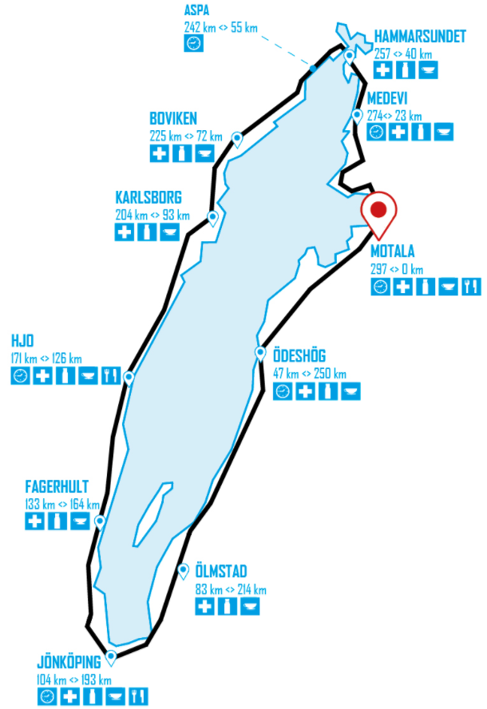
19:16
19:41
Depå e d | km | Stopp | Deltid | Totaltid | Klockan | Klockan: Ankomsttider samt ev depåstopp
Motala | 0 |  | 0:00:00 | 0:00:00 | 12:36:00
MC:n släpper | 1.2 |  | 0:04:00 | 0:04:00 | 12:40:00
Ödeshög in | 47 |  | 1:14:19 | 1:18:19 | 13:54:19
Ödeshög ut |  |  | 0:00:00 | 1:18:19 | 13:54:19
Ölmstad in | 83 |  | 0:58:25 | 2:16:44 | 14:52:44
Ölmstad ut |  |  | 0:00:00 | 2:16:44 | 14:52:44
18:49
20:08
Jönköping in | 104 |  | 0:34:05 | 2:50:49 | 15:26:49
Jönköping ut |  | 0:03:00 | 0:03:00 | 2:53:49 | 15:29:49
Fagerhult in | 133 |  | 0:47:04 | 3:40:52 | 16:16:52
Fagerhult ut |  |  | 0:00:00 | 3:40:52 | 16:16:52
Hjo in | 171 |  | 1:01:40 | 4:42:32 | 17:18:32
18:12 (03)
Hjo ut |  |  | 0:00:00 | 4:42:32 | 17:18:32
Karlsborg in | 204 |  | 0:53:33 | 5:36:05 | 18:12:05
20:46
Karlsborg ut |  | 0:03:00 | 0:03:00 | 5:39:05 | 18:15:05
12:36
Boviken in | 225 |  | 0:34:05 | 6:13:10 | 18:49:10
Boviken ut |  |  | 0:00:00 | 6:13:10 | 18:49:10
Aspa | 242 |  | 0:27:35 | 6:40:45 | 19:16:45
Hammarsundet in | 257 |  | 0:24:20 | 7:05:05 | 19:41:05
Hammarsundet ut |  |  | 0:00:00 | 7:05:05 | 19:41:05
Medevi in | 274 |  | 0:27:35 | 7:32:41 | 20:08:41
Medevi ut |  |  | 0:00:00 | 7:32:41 | 20:08:41
Motala | 297 |  | 0:37:19 | 8:10:00 | 20:46:00
13:54
 | Summa | 0:06:00 | 8:10:00
17:18
 |  | Starttid |  | 12:36:00
 |  | Önskad totaltid |  | 8:10:00
 |  | Önskad depåtid |  | 0:06:00
 |  | Önskad cykeltid |  | 8:04:00
 |  | Önskad medelhast (inkl pauser) |  | 36.4 | Totalsnitt
 |  | Önskad medelhast (exkl pauser) |  | 36.8 | Rullsnitt
 |  | Önskad medelhast när MC:n släppt |  | 37.0 | Rullsnitt

16:16
Ändra tiderna i de inramade rutorna. Format tt:mm.
Dölj rader och kolumner du inte behöver.
Anmäl fel till raymond punkt bergmark snabel-a gmail punkt com

14:52

15:26 (03)

